Sheet1
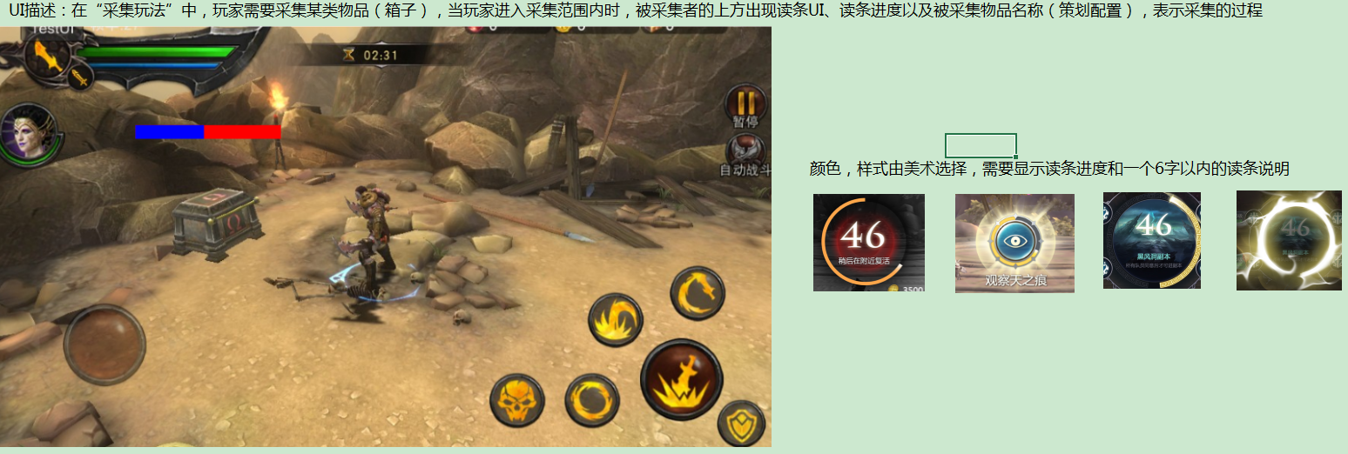
1.角色血量
关卡编辑器中的“角色血量”条件，需要进行调整以达到以下功能需求：（以条件角色血量<50%为例）
 | a.当“触发次数”=1时，第一次角色血量<50%，触发事件1次，无论角色血量如何波动都不会再触发事件
 | b.当“触发次数”=n时，第一次角色血量<50%，触发事件1次；当角色血量>=50%后再次达到角色血量<50%时，触发事件1次……以此类推直至触发事件第n次
 | c.此逻辑仅限于关卡编辑器中的“角色血量”条件，不影响其他功能（包括三星条件的判定）

2.“波次UI”需求整理规划
对现有的“波次UI”以及涉及的3个波次事件进行整理，以达到以下功能：
 | a.波次UI的格式修改为“××××××：1/n”，其中“××××××”和数值“n”策划可配置，标题字数限制为6字以内
 | b.仍调用现有的“显示波次”“增加波次”“隐藏波次”3个事件对该UI进行策划配置，不过建议改个名字方便以后别的策划用（叫“计数提示”怎么样？）

3.沉默状态（洪伟）
在combatskill的状态表中增加“沉默状态”，具体需求如下：
 | a.当对怪物或主角施加“沉默状态”时，怪物或主角不可以使用任何技能（主角包括普攻，冲撞，翻滚，格挡等一切技术操作），角色只可以移动
 | b.当对主角施加“沉默状态”时，除了和普通怪物一样获得状态特效外，玩家的操作UI需要进行下图的处理：按钮灰掉
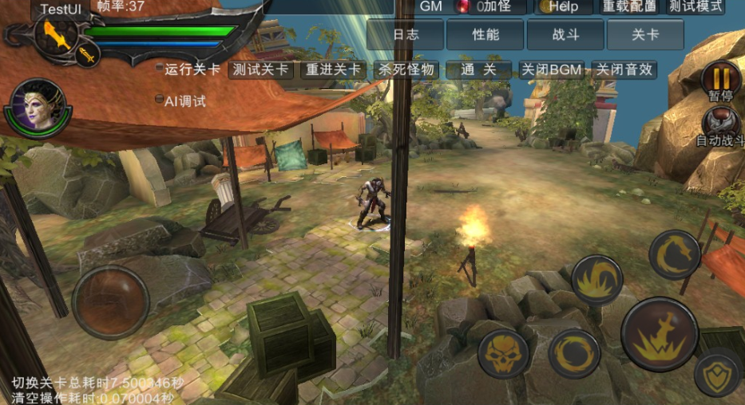

4.随机事件
在关卡编辑器的事件组中增加“随机事件组”，以达到以下功能需求：
 | a.策划调用“随机事件组”时，该组内的所有事件只能触发1个事件（同时事件的触发顺序无效，延时正常）
 | b.该组内的所有事件需额外增加“事件概率”，策划可配
例如，策划在随机事件组中配置条件A，事件B概率20，事件C概率10，事件D概率30，事件E概率5
当玩家满足条件A时，玩家触发事件B的概率为20%，触发事件C的概率为10%，事件D的概率为30%，事件E的概率为5%，无事件触发的概率为35%，且以上情况玩家触发且仅可触发一种情况

5.区域读条事件
在关卡编辑器的区域中增加“区域读条”事件，以达到以下功能：
 | a.策划调用“区域读条”事件时，可配置“区域大小”“读条时长”“读条说明”“读条完成触发事件组”等策划可配部分
 | b.当玩家进入该区域时，区域上方出现读条UI，同时开始读条，读条时长按照策划配置进行，当读条完成后可触发策划配置的事件组；玩家不在区域内时，读条UI不显示
 | c.在读条过程中，一旦玩家进行移动、攻击等操作行为或被怪物击打（即主角离开zhandoudaiji动作），读条中止，读条UI消失，且读条完成事件不触发
 | d.当玩家再次回到区域内时，再次开启读条UI开始读条，且此时读条从0开始
以下是读条UI的美术需求

